5_기업SR
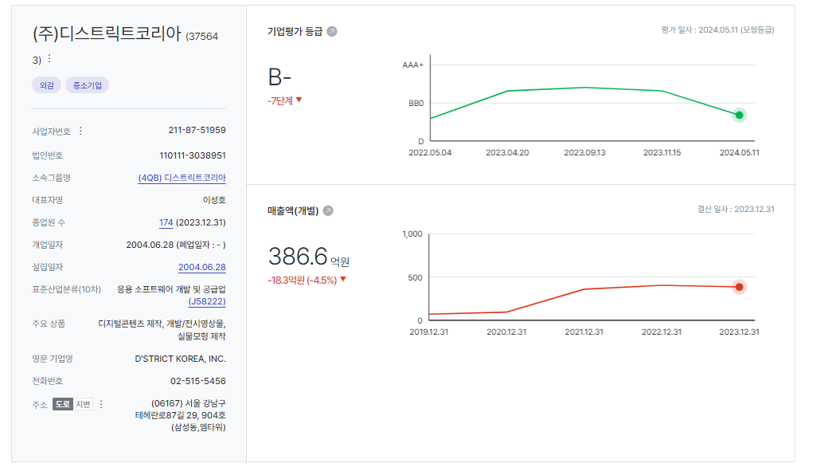
KAP SR Model |  | 회사명 : |  | (주)디스트릭트코리아(375643)
 |  |  |  |  |  |  |  |  |  |  |  |  | 16
1. 요소별 평점 |  |  |  |  |  |  |  |  |  |  |  |  | 15
 | 사업위험 | 가중치 | AAA | AA | A | BBB | BB | B | CCC | 요소점수 | 가중점수 | 적용근거 | 14
 | 점수 |  | 1 | 3 | 6 | 10 | 15 | 21 | 28 |  |  | 설명 | 13
 | 산업위험 | 10 | 0 | 0 | 0 | 0 | 0 | 1 | 0 | 21 | 210 |  | 12
 | 규모(매출액) | 15 | 0 | 0 | 0 | 0 | 0 | 1 | 0 | 21 | 315 |  | 11
 | 규모(총자산) | 15 | 0 | 0 | 0 | 0 | 0 | 1 | 0 | 21 | 315 |  | 10
 | 시장지위 | 15 | 0 | 0 | 0 | 0 | 0 | 1 | 0 | 21 | 315 |  | 9
 | 사업포트폴리오 | 15 | 0 | 0 | 0 | 0 | 0 | 1 | 0 | 21 | 315 |  | 8
 | 고정거래처 | 15 | 0 | 0 | 0 | 0 | 0 | 1 | 0 | 21 | 315 |  | 7
 | 운영효율성 | 15 | 0 | 0 | 0 | 0 | 0 | 1 | 0 | 21 | 315 |  | 6
 | 사업위험 합계 | 100 |  |  |  |  |  |  |  |  | 2,100 |  | 5
 |  |  |  |  |  |  |  |  |  |  |  |  | 4
 | 재무위험 | 가중치 | AAA | AA | A | BBB | BB | B | CCC | 요소점수 | 가중점수 | 적용근거 | 3
 | 점수 |  | 1 | 3 | 6 | 10 | 15 | 21 | 28 |  |  | 설명 | 2
 | 차입구조 | 5 | 0 | 0 | 0 | 0 | 1 | 0 | 0 | 15 | 75 |  | 1
 | 부채비율 | 10 | 0 | 0 | 0 | 0 | 0 | 1 | 0 | 21 | 210 |  | 0
 | 차입금의존도 | 5 | 1 | 0 | 0 | 0 | 0 | 0 | 0 | 1 | 5 |  | -1
 | 매출액영업이익률 | 10 | 0 | 0 | 0 | 1 | 0 | 0 | 0 | 10 | 100
 | ROE(자기자본수익률) | 5 | 1 | 0 | 0 | 0 | 0 | 0 | 0 | 1 | 5
 | ROA(총자산수익률) | 5 | 1 | 0 | 0 | 0 | 0 | 0 | 0 | 1 | 5
 | EBITDA/이자비용 | 15 | 0 | 0 | 0 | 0 | 1 | 0 | 0 | 15 | 225
 | 잉여현금흐름/총차입금 | 10 | 0 | 0 | 0 | 0 | 0 | 0 | 1 | 28 | 280
 | 순차입금/EBITDA | 15 | 0 | 0 | 1 | 0 | 0 | 0 | 0 | 6 | 90
 | 재무적 정성요소 | 20 | 0 | 0 | 0 | 0 | 0 | 1 | 0 | 21 | 420
 | 재무위험 합계 | 100 |  |  |  |  |  |  |  |  | 1,415

2. 모델등급 및 기업 SR
 |  | 점수 | 가중치 | 요소등급
 | 사업위험 점수 | 21.00 | 50% | B
 | 재무위험 점수 | 14.15 | 50% | BB
 | 모델 점수 | 17.58 |  | BB-

 | 모델 등급 | BB-
 | 기타요소에 의한 조정 수준 | -1 | ※조정 없을 시 0 / 상향조정+ / 하향조정 -
 | 기업 SR | B+

[참고]
 | 계량요소 가중점수 |  |  |  |  |  |  |  |  |  | 918
 | 계량요소 가중치 |  |  |  |  |  |  |  |  |  | 60
 | 계량요소 환산점수 |  |  |  |  |  |  |  |  |  | 15.29
 | 계량요소만의 등급 |  |  |  |  |  |  |  |  |  | BB

